Tabelle1
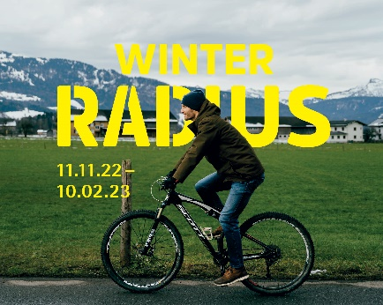
 |  |  | WinterRADIUS

 |  |  | Fahrtenbuch

 |  |  | vom 11.11.2022 - 10.2.2023

November 2022 |  | Dezember 2022 |  | Jänner 2023 |  | Februar 2023
Tag | Tages-km | Tag | Tages-km | Tag | Tages-km | Tag | Tages-km
 |  | 1. |  | 1. |  | 1.
 |  | 2. |  | 2. |  | 2.
 |  | 3. |  | 3. |  | 3.
 |  | 4. |  | 4. |  | 4.
 |  | 5. |  | 5. |  | 5.
 |  | 6. |  | 6. |  | 6.
 |  | 7. |  | 7. |  | 7.
 |  | 8. |  | 8. |  | 8.
 |  | 9. |  | 9. |  | 9.
 |  | 10. |  | 10. |  | 10.
11. |  | 11. |  | 11.
12. |  | 12. |  | 12.
13. |  | 13. |  | 13.
14. |  | 14. |  | 14.
15. |  | 15. |  | 15.
16. |  | 16. |  | 16.
17. |  | 17. |  | 17.
18. |  | 18. |  | 18.
19. |  | 19. |  | 19.
20. |  | 20. |  | 20.
21. |  | 21. |  | 21.
22. |  | 22. |  | 22.
23. |  | 23. |  | 23.
24. |  | 24. |  | 24.
25. |  | 25. |  | 25.
26. |  | 26. |  | 26.
27. |  | 27. |  | 27.
28. |  | 28. |  | 28.
29. |  | 29. |  | 29.
30. |  | 30. |  | 30.
 |  | 31. |  | 31.
 | 0 |  | 0 |  | 0 |  | 0
km |  | km |  | km |  | km

Vorname: |  |  |  | Summe km WinterRADIUS |  | 0

Nachname: |  |  |  | Adresse:

Telefon: |  |  |  | Email:

Unterschrift:

Für die Teilnahme an der Verlosung muss das Fahrtenbuch bis spätestens 14.02.2022 im Energieinstitut Vorarlberg eingelangt sein.

